総括表
 |  |  |  |  |  |  |  |  |  |  |  |  |  | 令和８年度普通徴収切替理由書 兼 仕切書
 |  | 令和８年度給与支払報告書(総括表)
 |  |  |  |  |  |  |  |  | ２月２日までに提出してください。 |  |  |  |  |  |  | 指 定 番 号
 |  |  |  |  |  |  |  |  | 指 定 番 号

 |  |  |  |  |  |  |  |  |  |  |  |  |  | 埼玉県吉見町長 様
 | 埼玉県吉見町長 |  | 様 | 令和 | 年 | 月 |  | 日提出 |  |  |  |  |  | 給与支払者の 氏名又は名称

 | 給 与 の 支 払 期 間 |  | 令和 | 年 | 月分から |  | 月分まで
 | 給 与 支 払 者 の 個人番号又は法人番号 |  |  |  |  |  |  |  |  |  |  |  |  | 符 号 | 普 通 徴 収 切 替 理 由 |  | 人 数
 | フ リ ガ ナ |  |  |  |  |  |  |  |  | 事 業 種 目 |  |  |  | 普Ａ | 総従業員数が２人以下 （以下「普Ｂ」から「普Ｆ」に該当する全ての（他市区町村分を含む）従業員数を差し引いた人数）
 | 給与支払者の 氏名又は名称 |  |  |  |  |  |  |  |  |  |  |  |  |  |  |  |  |  | 人
 |  |  |  |  |  |  |  |  |  | 受給者総人員 |  | 人 |  | 普Ｂ | 他の事業所で特別徴収（乙欄該当者など） |  |  |  | 人
 | 所 得 税 の 源 泉 徴 収 を し て い る 事 務 所 又 は 事 業 の 名 称 |  |  |  |  |  |  |  |  | 報告人員 | 特別徴収対象者 | 人 |  | 普Ｃ | 給与が少なく税額が引けない（年間の給与支給額が103万円以下） |  |  |  | 人
 |  |  |  |  |  |  |  |  |  |  | 普通徴収対象者 （退職者） | 人 |  | 普Ｄ | 給与の支払が不定期（給与の支払が毎月でない）
 | フ リ ガ ナ |  |  |  |  |  |  |  |  |  |  |  |  |  |  |  |  |  | 人
 | 同 上 の 所 在 地 |  | 〒 |  |  |  |  |  |  |  | 普通徴収対象者 （退職者を除く） | 人 |  | 普Ｅ | 事業専従者（個人事業主のみ対象）
 |  |  |  |  |  |  |  |  |  |  |  |  |  |  |  |  |  |  | 人
埼玉県吉見町提出用 |  |  |  |  |  |  |  |  |  |  | 報告人員の合計 | 人 | 埼玉県吉見町提出用 | 普Ｆ | 退職者又は退職予定者(５月末日まで)又は休職者(育児休業中を含む)
 |  |  |  |  |  |  |  |  |  |  |  |  |  |  |  |  |  |  | 人
 | 給 与 支 払 者 が 法 人 で あ る 場 合 の 代 表 者 の 氏 名 |  |  |  |  |  |  |  |  | 所轄税務署名 |  | 税務署 |  | 合 計 |  |  | 0
 |  |  |  |  |  |  |  |  |  |  |  |  |  |  |  |  |  | 人

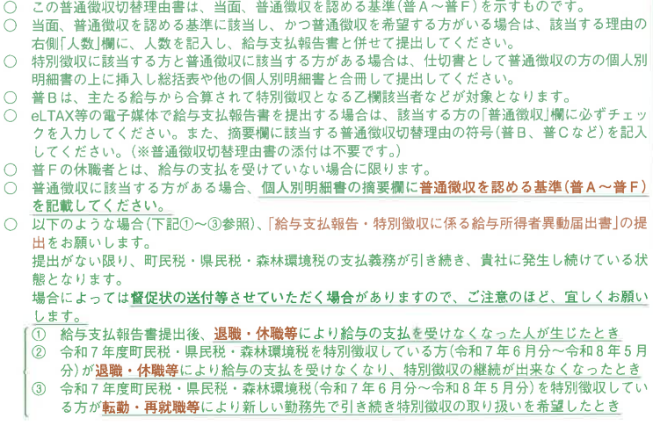
 | 連 絡 者 の 氏 名、 所 属 課、係 名 及 び 電 話 番 号 |  | 課 係 |  |  |  |  |  |  | 給与の支払方法 及 び そ の 期 日
 |  |  | 氏名 （電話 ）
 | 関与税理士等の氏名 及 び 電 話 番 号 |  | 氏名 （電話 ） |  |  |  |  |  |  | 納入書の送付 |  | 必要 ・ 不要

